상품제안서
글라인더원형 최상급 구운소금120ml | 상품코드: S19301

 |  |  |  |  |  |  | 02-713-8555 | www.synergygift.co.kr
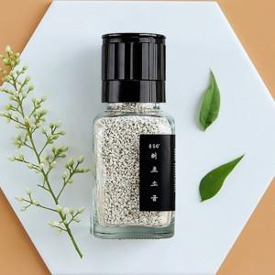 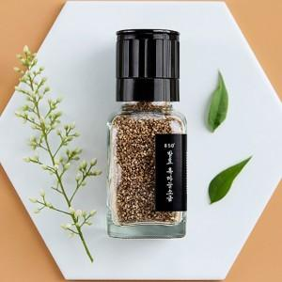 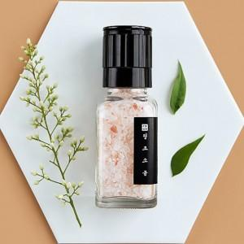

【상세/제작정보】

【인쇄/포장옵션】 | 스티커 / 시판박스

【공급단가】 | 수량 | 100~ | 300~ | 500~ | 1,000~ | 2,000~
*VAT별도 | 단가 | 6,880원 | 6,630원 | 6,370원 | 6,120원 | 5,960원

【상품 URL】 | https://www.synergygift.co.kr:443/src/goods_detail.php?gdno=15680

